Dashboard
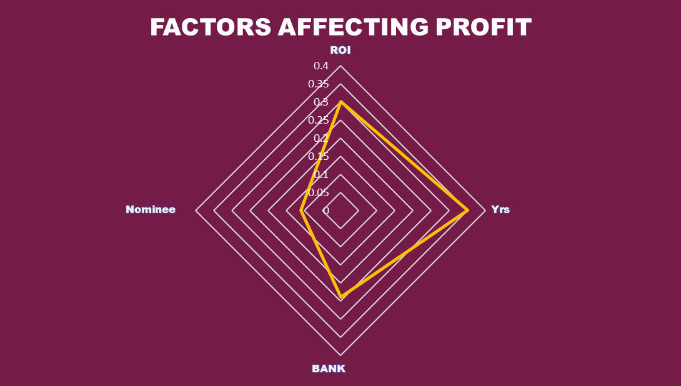
BANKING FIXED DEPOSIT ANALYTICS
SBI
HSBC
KOTAK

TOTAL ACCOUNTS
MAX ROI
7.60%
MIN ROI
3.10%
MATURED
10
LINKED
26

100
NON MATURED
90
NON LINKED
74

Matured and Non Matured accounts
15G Submitted/ Not Submitted
Redeem/Renew
BANK NAME

All

NOMINEE

All

Principal Amount Distribution
Linked and Non Linked Accounts
Choose the correct case

Quarterly

Select a Quarter | Q2

Select Year | 2024

PROFIT MADE IN EACH MONTH
 | MIN |  |  | MAX

Profit By Banks

